Sheet1
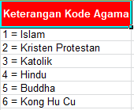
NISN * | NIS Sekolah * | Nama* | Kelas * | Jenis Kelamin * (L, P) | Tempat Lahir * | Tanggal Lahir * (YYYY-MM-DD) | Alamat * | Religion *
4545454545 | 45454545 | Fadly Surya | V-A | L | Gorontalo | 2010-10-10 | Jalan Belimbing | 1

